Sheet2
FORMULARIO DE INVENTARIO DE EQUIPOS ADQUIRIDOS POR EL MESCYT
OBLIGATORIO |  |  |  |  |  |  | Cpdogo Proyecto. cod. 2024-2-3D12-0885

INSTITUCIÓN EDUCACION SUPERIOR / CENTRO DE INVESTIGACIÓN | NOMBRE DEL EQUIPO | TIPO DE EQUIPO Y FUNCIONAMIENTO | NÚMERO DE SERIE | NOMBRE DEL PROYECTO QUE ADQUIRIÓ EL EQUIPO | UBICACIÓN DEL EQUIPO (Lugar Específico) | FUNCIONAMIENTO | EQUIPO APTO PARA BRINDAR SERVICIO A OTRA INSTITUCIÓN | FOTO
UNPHU | Drone DIJI MINI PRO FLY MORE COMBO PLUS | Captura aérea | 1581F629L256K0034084 | Registro Dominicano de Modelos Digitales de Inteligentes de Edificios Históricos REDHBIM (PROYECTO FONDOCYT Cód. 2024-2-3D12-0885) | Laboratorio Arquitectura | Equipo funcionando normal | Sí | 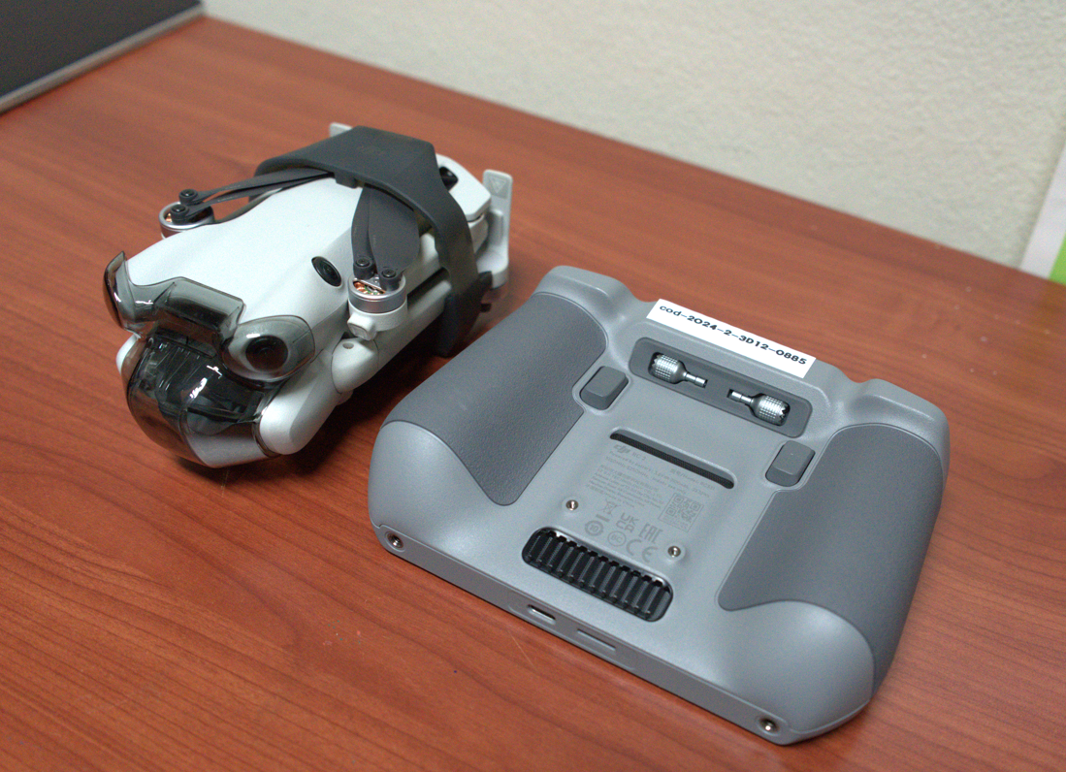
UNPHU | Laptops DELL Inspiron de 15") | Procesamiento Informacion | STC47QCW3 | Registro Dominicano de Modelos Digitales de Inteligentes de Edificios Históricos REDHBIM (PROYECTO FONDOCYT Cód. 2024-2-3D12-0885) | Laboratorio Arquitectura | Equipo funcionando normal | Sí | 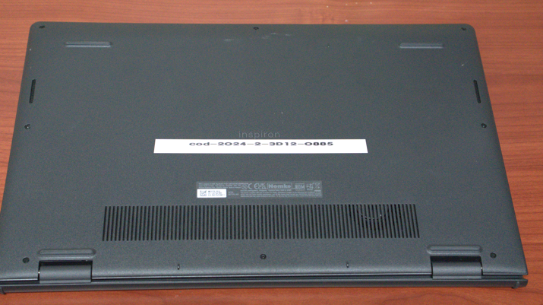
UNPHU | Laptops DELL Inspiron de 15") | Procesamiento Informacion | STH27QCW3 | Registro Dominicano de Modelos Digitales de Inteligentes de Edificios Históricos REDHBIM (PROYECTO FONDOCYT Cód. 2024-2-3D12-0885) | Laboratorio Arquitectura | Equipo funcionando normal | Sí | 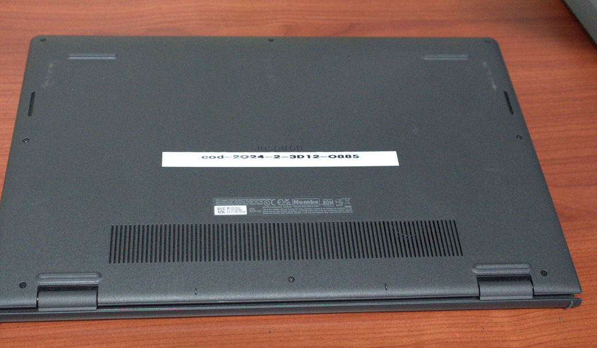
UNPHU | Laptops DELL Inspiron de 14") | Procesamiento Informacion | STD60Q324 | Registro Dominicano de Modelos Digitales de Inteligentes de Edificios Históricos REDHBIM (PROYECTO FONDOCYT Cód. 2024-2-3D12-0885) | Laboratorio Arquitectura | Equipo funcionando normal | Sí | 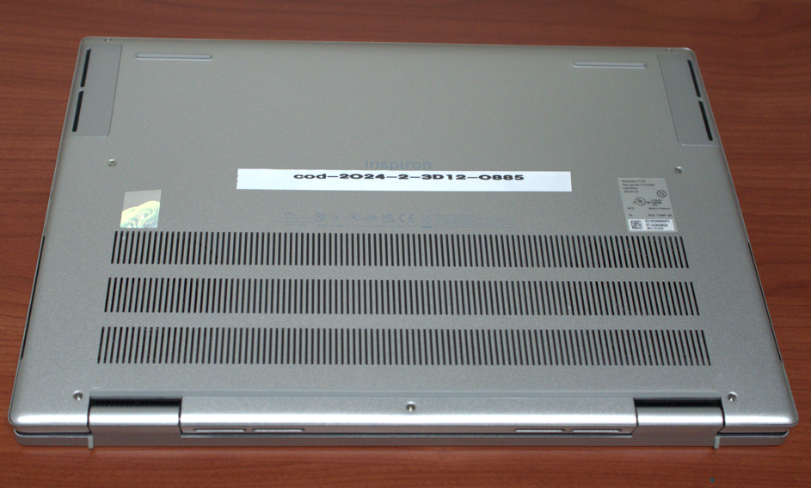
UNPHU | Apple Pensil PRO | Lápiz digital | SNH16F2NDWLR | Registro Dominicano de Modelos Digitales de Inteligentes de Edificios Históricos REDHBIM (PROYECTO FONDOCYT Cód. 2024-2-3D12-0885) | Laboratorio Arquitectura | Equipo funcionando normal | Sí | 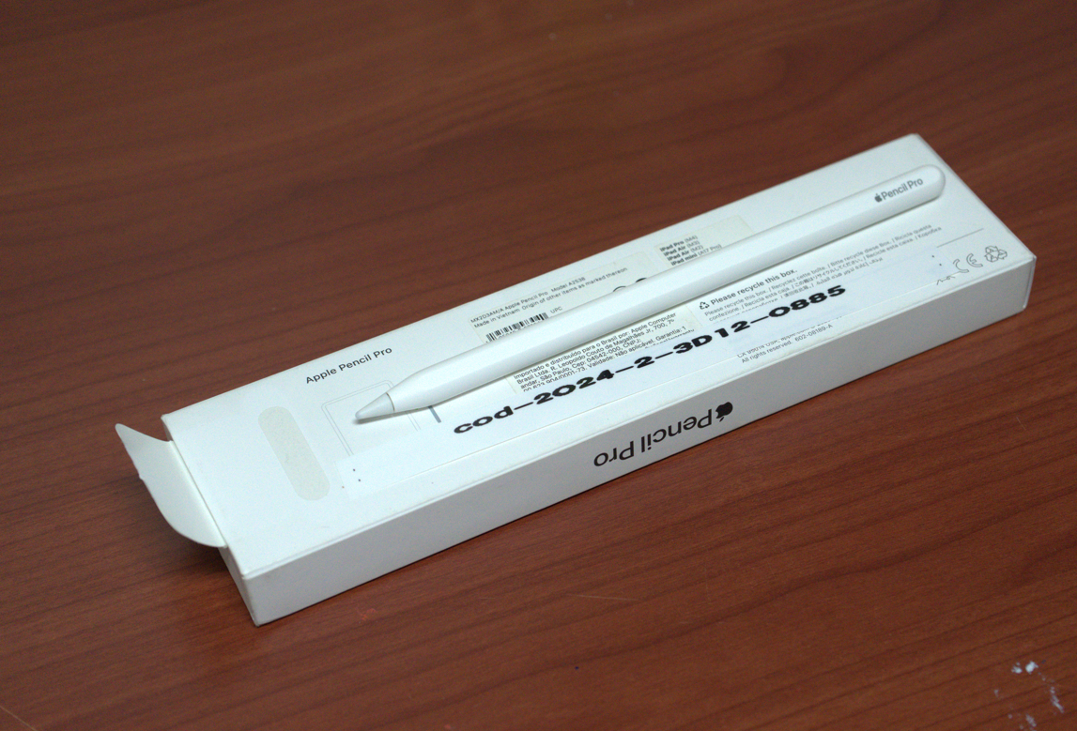
UNPHU | Ipad PRO 11"WIFI CHIP M4 264GB | Procesamiento Informacion | CX6H5Y6WJG | Registro Dominicano de Modelos Digitales de Inteligentes de Edificios Históricos REDHBIM (PROYECTO FONDOCYT Cód. 2024-2-3D12-0885) | Laboratorio Arquitectura | Equipo funcionando normal | Sí | 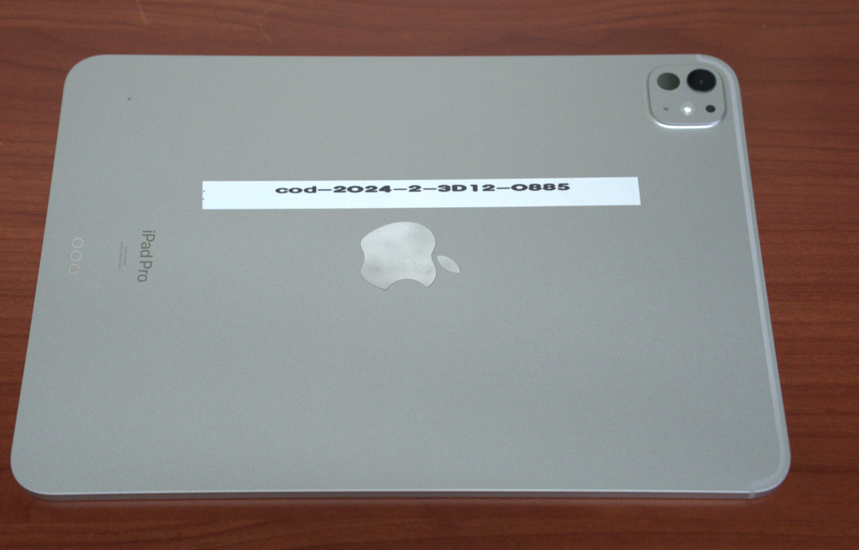
UNPHU | Monitor DELL | Monitor |  | Registro Dominicano de Modelos Digitales de Inteligentes de Edificios Históricos REDHBIM (PROYECTO FONDOCYT Cód. 2024-2-3D12-0885) | Laboratorio Arquitectura | Equipo funcionando normal | Sí
UNPHU | Cámara Web | Camara |  | Registro Dominicano de Modelos Digitales de Inteligentes de Edificios Históricos REDHBIM (PROYECTO FONDOCYT Cód. 2024-2-3D12-0885) | Laboratorio Arquitectura | Equipo funcionando normal | Sí
UNPHU | Monitor HP PRO | Monitor | 1H35371PC9 | Registro Dominicano de Modelos Digitales de Inteligentes de Edificios Históricos REDHBIM (PROYECTO FONDOCYT Cód. 2024-2-3D12-0885) | Laboratorio Arquitectura | Equipo funcionando normal | Sí | 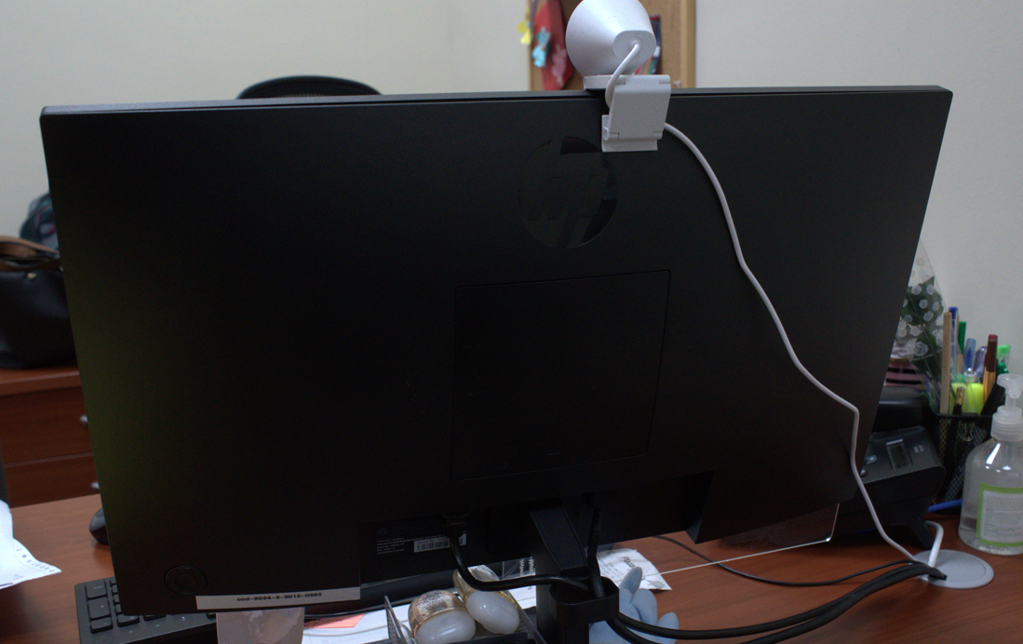
UNPHU | Teclado mouse Logitech | Mouse |  | Registro Dominicano de Modelos Digitales de Inteligentes de Edificios Históricos REDHBIM (PROYECTO FONDOCYT Cód. 2024-2-3D12-0885) | Laboratorio Arquitectura | Equipo funcionando normal | Sí
UNPHU | Teclado mouse Logitech MK220 | Mouse |  | Registro Dominicano de Modelos Digitales de Inteligentes de Edificios Históricos REDHBIM (PROYECTO FONDOCYT Cód. 2024-2-3D12-0885) | Laboratorio Arquitectura | Equipo funcionando normal | Sí
UNPHU | CGOLDENWALL medidor de prueba resiliometro | Mide el rebote de un martillo sobre el concreto, para estimar su dureza y resistencia a compresión | SN15202511046 | Registro Dominicano de Modelos Digitales de Inteligentes de Edificios Históricos REDHBIM (PROYECTO FONDOCYT Cód. 2024-2-3D12-0885) | Laboratorio Arquitectura | Equipo funcionando normal | Sí | 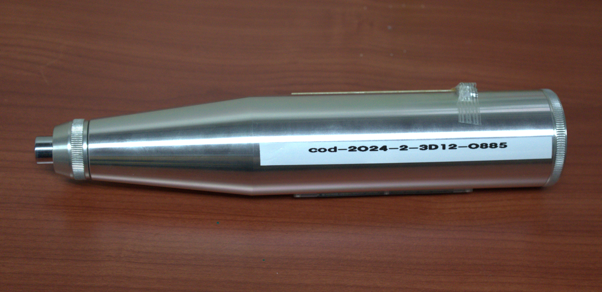
UNPHU | DURFICST medidor de humedad sin pines | Humedad sin contacto | 2512014356 | Registro Dominicano de Modelos Digitales de Inteligentes de Edificios Históricos REDHBIM (PROYECTO FONDOCYT Cód. 2024-2-3D12-0885) | Laboratorio Arquitectura | Equipo funcionando normal | Sí | 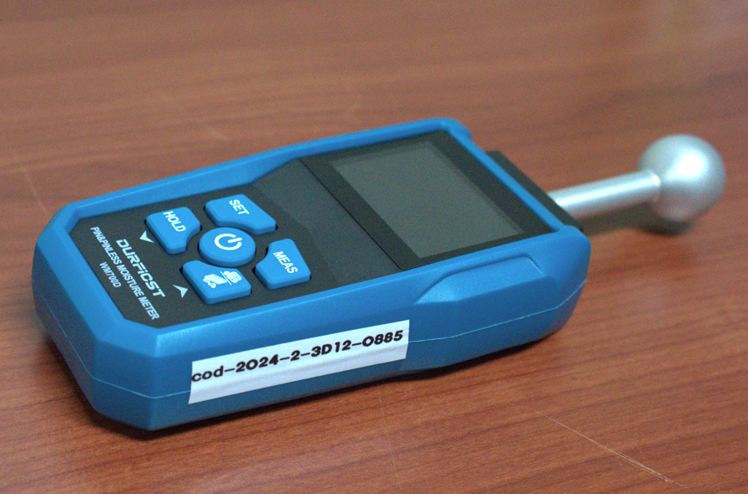
UNPHU | Cámara de imágenes térmicas | Camara | 104Q3JQ00E6 | Registro Dominicano de Modelos Digitales de Inteligentes de Edificios Históricos REDHBIM (PROYECTO FONDOCYT Cód. 2024-2-3D12-0885) | Laboratorio Arquitectura | Equipo funcionando normal | Sí | 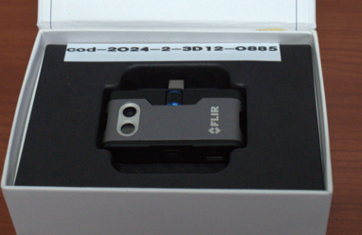
UNPHU | Impresora EPSON | Impresión y escaneo | x6ql034828 | Registro Dominicano de Modelos Digitales de Inteligentes de Edificios Históricos REDHBIM (PROYECTO FONDOCYT Cód. 2024-2-3D12-0885) | Laboratorio Arquitectura | Equipo funcionando normal | Sí | 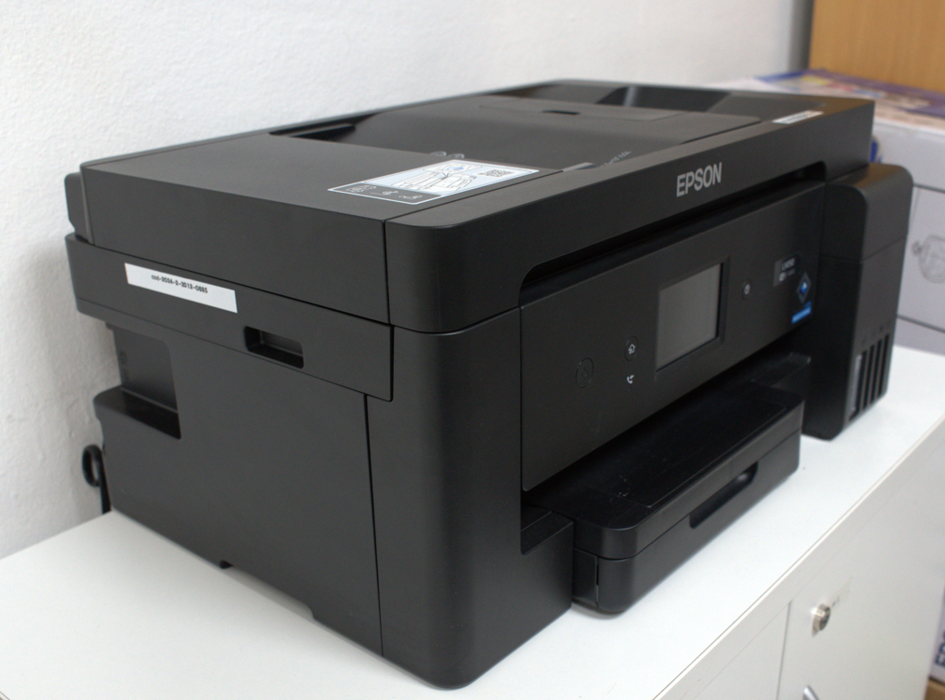
UNPHU | Calibrador Digital | calcular distancias, áreas, volúmenes, ángulos e inclinaciones con alta precisión y rapidez. | H4200227 | Registro Dominicano de Modelos Digitales de Inteligentes de Edificios Históricos REDHBIM (PROYECTO FONDOCYT Cód. 2024-2-3D12-0885) | Laboratorio Arquitectura | Equipo funcionando normal | Sí
UNPHU | Medidor de laser 100 MT | Mide distancias | 425469208 | Registro Dominicano de Modelos Digitales de Inteligentes de Edificios Históricos REDHBIM (PROYECTO FONDOCYT Cód. 2024-2-3D12-0885) | Laboratorio Arquitectura | Equipo funcionando normal | Sí | 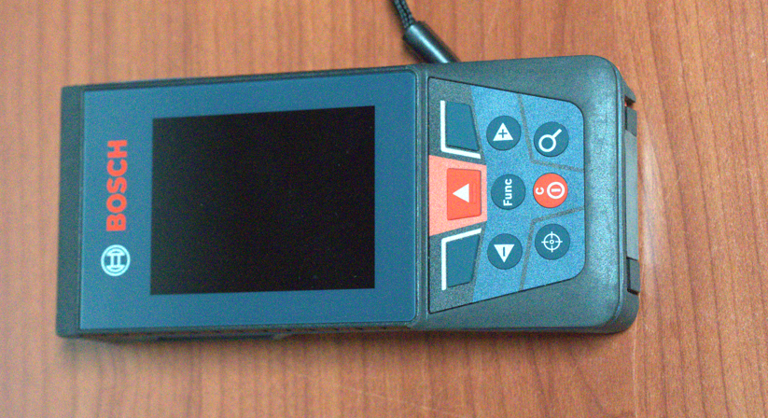
UNPHU | Nivel profesional C/ tripode BT-15 | Mide desniveles | 423004751 | Registro Dominicano de Modelos Digitales de Inteligentes de Edificios Históricos REDHBIM (PROYECTO FONDOCYT Cód. 2024-2-3D12-0885) | Laboratorio Arquitectura | Equipo funcionando normal | Sí | 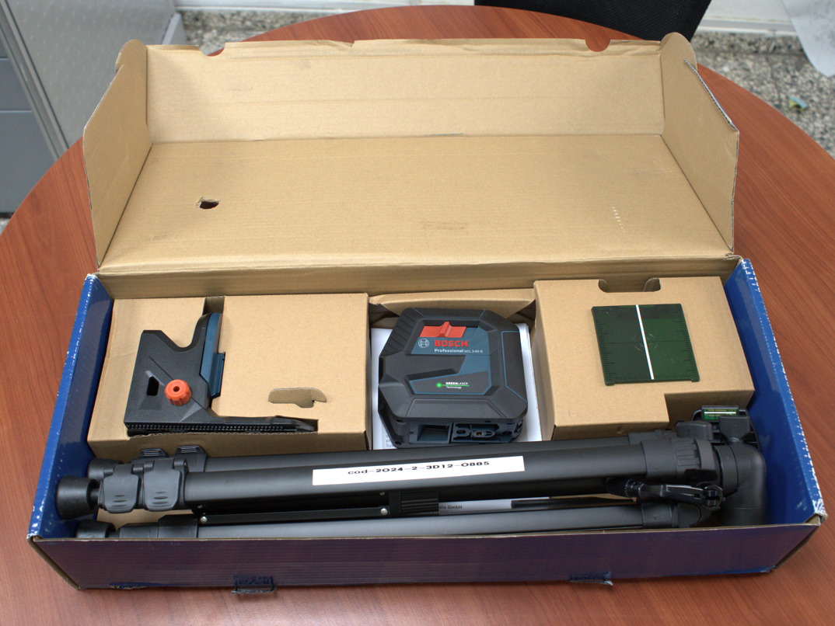

Equipo funcionando normal | Sí
Equipo dañado | No
Equipo en mantenimiento
Equipo en fuera de servicio

